Промышленные
В зависимости от объемов цены могут меняться!
8(473)260-42-11; 292-18-60
http://kolesoff36.ru/
dnkolesoff@mail.ru ; kokolesoff@mail.ru

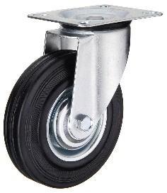
ФОТО КОЛЕСА | СЕРИЯ (артикул, код) | ХАРАКТЕРИСТИКА КОЛЕСА | ЦЕНА КОЛЕСА
 | Серия C (Китай) | (d=диаметр г/п=грузоподъемность)
 | SC-75 | d=75мм г/п=50кг | 125р
 | SC-85 | d=85мм г/п=60кг | по запросу
 | SC-100 | d=100мм г/п=70кг | 190р
 | SC-125 | d=125мм г/п=100кг | 212р
 | SC-160 | d=160мм г/п=145кг | 456р
 | SC-200 | d=200мм г/п=185кг | 570р
 | SC-250 | d=250мм г/п=220кг | 916р

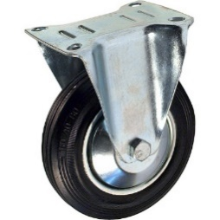
 | FC-75 | d=75мм г/п=50кг | 95р
 | FC-85 | d=85мм г/п=60кг | по запросу
 | FC-100 | d=100мм г/п=70кг | 165р
 | FC-125 | d=125мм г/п=100кг | 183р
 | FC-160 | d=160мм г/п=145кг | 440р
 | FC-200 | d=200мм г/п=185кг | 524р
 | FC-250 | d=250мм г/п=220кг | 854р

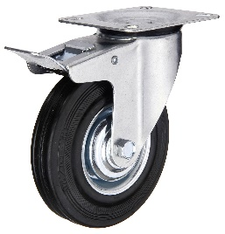
 | SCb-75 | d=75мм г/п=50кг | 159р
 | SCb-85 | d=85мм г/п=60кг | по запросу
 | SCb-100 | d=100мм г/п=70кг | 236р
 | SCb-125 | d=125мм г/п=100кг | 280р
 | SCb-160 | d=160мм г/п=145кг | 570р
 | SCb-200 | d=200мм г/п=185кг | 672р
 | SCb-250 | d=250мм г/п=220кг | по запросу

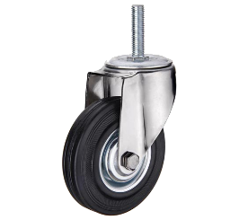
 | SCt-75 | d=75мм г/п=50кг | 155р
 | SCt-85 | d=85мм г/п=60кг | 270р
 | SCt-100 | d=100мм г/п=70кг | 300р
 | SCt-125 | d=125мм г/п=100кг | 335р
 | SCt-160 | d=160мм г/п=145кг | по запросу
 | SCt-200 | d=200мм г/п=185кг | по запросу

 | SCtb-75 | d=75мм г/п=50кг | 280р
 | SCtb-85 | d=85мм г/п=60кг | по запросу
 | SCtb-100 | d=100мм г/п=70кг | 465р
 | SCtb-125 | d=125мм г/п=100кг | 520р
 | SCtb-160 | d=160мм г/п=145кг | по запросу
 | SCtb-200 | d=200мм г/п=185кг | по запросу

 | C-75 | d=75мм г/п=50кг | 64р
 | C-85 | d=85мм г/п=60кг | по запросу
 | C-100 | d=100мм г/п=70кг | 113р
 | C-125 | d=125мм г/п=100кг | 139р
 | C-160 | d=160мм г/п=145кг | 264р
 | C-200 | d=200мм г/п=185кг | 339р
 | C-250 | d=250мм г/п=220кг | 590р

 | Серия G (Китай)

 | SCg-50 | d=50мм г/п=50кг | 87р
 | SCg-75 | d=75мм г/п=70кг | 161р
 | SCg-100 | d=100мм г/п=80кг | 272р
 | SCg-125 | d=125мм г/п=100кг | 412р
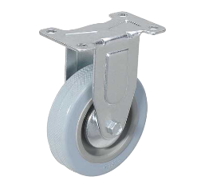
 | FCg-50 | d=50мм г/п=50кг | 56р
 | FCg-75 | d=75мм г/п=70кг | 150р
 | FCg-100 | d=100мм г/п=80кг | 235р
 | FCg-125 | d=125мм г/п=100кг | 368р

 | SCgb-50 | d=50мм г/п=50кг | 113р
 | SCgb-75 | d=75мм г/п=70кг | 207р
 | SCgb-100 | d=100мм г/п=80кг | 362р
 | SCgb-125 | d=125мм г/п=100кг | 479р

 | SChg-50 | d=50мм г/п=50кг | 74р
 | SChg-75 | d=75мм г/п=70кг | 180р
 | SChg-100 | d=100мм г/п=80кг | 279р
 | SChg-125 | d=125мм г/п=100кг | 368р

 | SChgb-50 | d=50мм г/п=50кг | 109р
 | SChgb-75 | d=75мм г/п=70кг | 214р
 | SChgb-100 | d=100мм г/п=80кг | 391р
 | SChgb-125 | d=125мм г/п=100кг | 424р

 | SCtg-50 | d=50мм г/п=50кг | 81р
 | SCtg-75 | d=75мм г/п=70кг | 189р
 | SCtg-100 | d=100мм г/п=80кг | 295р
 | SCtg-125 | d=125мм г/п=100кг | 345р

 | SCtgb-50 | d=50мм г/п=50кг | 125р
 | SCtgb-75 | d=75мм г/п=70кг | 263р
 | SCtgb-100 | d=100мм г/п=80кг | 405р
 | SCtgb-125 | d=125мм г/п=100кг | 479р

 | Серия K (Китай)

 | SCk-75 | d=75мм г/п=100кг | по запросу
 | SCk-100 | d=100мм г/п=130кг | по запросу
 | SCk-125 | d=125мм г/п=150кг | по запросу

 | SCkb-75 | d=75мм г/п=100кг | по запросу
 | SCkb-100 | d=100мм г/п=130кг | по запросу
 | SCkb-125 | d=125мм г/п=150кг | по запросу

 | FCk-75 | d=75мм г/п=100кг | по запросу
 | FCk-100 | d=100мм г/п=130кг | по запросу
 | FCk-125 | d=125мм г/п=150кг | по запросу

 | SCtk-75 | d=75мм г/п=100кг | по запросу
 | SCtk-100 | d=100мм г/п=130кг | по запросу
 | SCtk-125 | d=125мм г/п=150кг | по запросу

 | SCtkb-75 | d=75мм г/п=100кг | по запросу
 | SCtkb-100 | d=100мм г/п=130кг | по запросу
 | SCtkb-125 | d=125мм г/п=150кг | по запросу

 | 942040 | d=40мм г/п=55кг | 120р
 | 942050 | d=50мм г/п=70кг | 130р
 | 942065 | d=65мм г/п=85кг | 308р
 | 942075 | d=75мм г/п=100кг | 324р

 | 943040 | d=40мм г/п=55кг | 170р
 | 943050 | d=50мм г/п=70кг | 184р
 | 943065 | d=65мм г/п=85кг | 407р
 | 943075 | d=75мм г/п=100кг | 418р

 | 941040 | d=40мм г/п=55кг | 99р
 | 941050 | d=50мм г/п=70кг | 110р
 | 941065 | d=65мм г/п=85кг | 262р
 | 941075 | d=75мм г/п=100кг | 275р

 | Серия R (Китай)

 | 952040 | d=40мм г/п=80кг | 207р
 | 952050 | d=50мм г/п=100кг | 231р
 | 952065 | d=65мм г/п=130кг | 528р
 | 952075 | d=75мм г/п=160кг | 690р

 | 953050 | d=50мм г/п=100кг | 276р
 | 953065 | d=65мм г/п=130кг | 789р
 | 953075 | d=75мм г/п=160кг | 954р

 | 951040 | d=40мм г/п=80кг | 150р
 | 951050 | d=50мм г/п=100кг | 205р
 | 951065 | d=65мм г/п=130кг | 462р
 | 951075 | d=75мм г/п=160кг | 594р

 | Серия 903035 (Китай)

 | 903035 | d=35мм г/п=120кг | 412р

 | 903035t | d=35мм г/п=120кг | 393р

 | 903035h | d=35мм г/п=120кг | 386р

 | SCk-75 ORANGE | d=75мм г/п=100кг | 275р
 | SCk-100 ORANGE | d=100мм г/п=125кг | 326р
 | SCk-125 ORANGE | d=125мм г/п=150кг | 391р

 | SCkb-75 ORANGE | d=75мм г/п=100кг | 368р
 | SCkb-100 ORANGE | d=100мм г/п=125кг | 412р
 | SCkb-125 ORANGE | d=125мм г/п=150кг | 477р

 | FCk-75 ORANGE | d=75мм г/п=100кг | 229р
 | FCk-100 ORANGE | d=100мм г/п=125кг | 281р
 | FCk-125 ORANGE | d=125мм г/п=150кг | 347р

 | SCtk-75 ORANGE | d=75мм г/п=100кг | 275р
 | SCtk-100 ORANGE | d=100мм г/п=125кг | 326р
 | SCtk-125 ORANGE | d=125мм г/п=150кг | 391р

 | SCtkb-75 ORANGE | d=75мм г/п=100кг | 368р
 | SCtkb-100 ORANGE | d=100мм г/п=125кг | 412р
 | SCtkb-125 ORANGE | d=125мм г/п=150кг | 477р

Большегрузные
В зависимости от объемов цены могут меняться!
8(473)260-42-11; 292-18-60
http://kolesoff36.ru/
dnkolesoff@mail.ru ; kokolesoff@mail.ru

ФОТО КОЛЕСА | СЕРИЯ (артикул, код) | ХАРАКТЕРИСТИКА КОЛЕСА | ЦЕНА КОЛЕСА

 | SCR-160 | d=160мм г/п=200кг | 1075р
 | SCR-200 | d=200мм г/п=230кг | 1281р

 | FCR-160 | d=160мм г/п=200кг | 930р
 | FCR-200 | d=200мм г/п=230кг | 1135р

 | R-125 | d=125мм г/п=160кг | 306р
 | R-160 | d=160мм г/п=200кг | 394р
 | R-200 | d=200мм г/п=230кг | 534р
 | R-250 | d=250мм г/п=270кг | 1094р

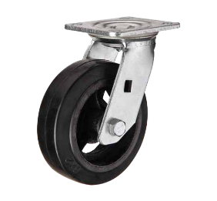
 | SCd-100 | d=100мм г/п=140кг | 553р
 | SCd-125 | d=125мм г/п=180кг | 610р
 | SCd-150 | d=150мм г/п=230кг | 652р
 | SCd-200 | d=200мм г/п=270кг | 782р
 | SCd-250 | d=250мм г/п=300кг | 1485р

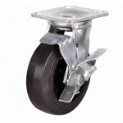
 | SCdb-100 | d=100мм г/п=140кг | 710р
 | SCdb-125 | d=125мм г/п=180кг | 790р
 | SCdb-150 | d=150мм г/п=230кг | 854р
 | SCdb-200 | d=200мм г/п=270кг | 1023р
 | SCdb-250 | d=250мм г/п=300кг | по запросу

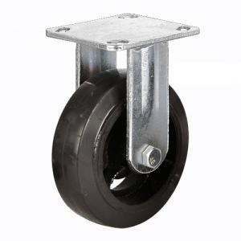
 | FCd-100 | d=100мм г/п=140кг | 478р
 | FCd-125 | d=125мм г/п=180кг | 531р
 | FCd-150 | d=150мм г/п=230кг | 575р
 | FCd-200 | d=200мм г/п=270кг | 729р
 | FCd-250 | d=250мм г/п=300кг | 1302р

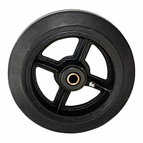
 | D-100 | d=100мм г/п=140кг | 484р
 | D-125 | d=125мм г/п=180кг | 531р
 | D-150 | d=150мм г/п=230кг | 610р
 | D-200 | d=200мм г/п=270кг | 775р
 | D-250 | d=250мм г/п=300кг | 1280р

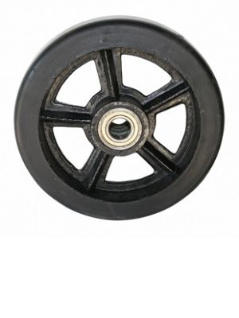
 | DL-63 | d=160мм г/п=250кг | по запросу
 | DL-80 | d=203мм г/п=700кг | по запросу
 | DL-85 | d=255мм г/п=700кг | по запросу
 | DL-90 | d=255мм г/п=850кг | по запросу
 | DL-95 | d=300мм г/п=1000кг | по запросу
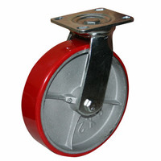
 | SCp-100 | d=100мм г/п=250кг | 654р
 | SCp-125 | d=125мм г/п=280кг | 766р
 | SCp-150 | d=150мм г/п=330кг | 876р
 | SCp-200 | d=200мм г/п=350кг | 1109р
 | SCp-250 | d=250мм г/п=400кг | 2004р

 | SCpb-100 | d=100мм г/п=250кг | 795р
 | SCpb-125 | d=125мм г/п=280кг | 918р
 | SCpb-150 | d=150мм г/п=330кг | 1056р
 | SCpb-200 | d=200мм г/п=350кг | 1259р
 | SCpb-250 | d=250мм г/п=400кг | по запросу

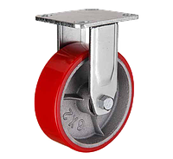
 | FCp-100 | d=100мм г/п=250кг | 568р
 | FCp-125 | d=125мм г/п=280кг | 691р
 | FCp-150 | d=150мм г/п=330кг | 786р
 | FCp-200 | d=200мм г/п=350кг | 1054р
 | FCp-250 | d=250мм г/п=400кг | 1842р

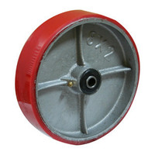
 | P-100 | d=100мм г/п=250кг | по запросу
 | P-125 | d=125мм г/п=280кг | 730р
 | P-150 | d=150мм г/п=330кг | 880р
 | P-200 | d=200мм г/п=350кг | 1206р
 | P-250 | d=250мм г/п=400кг | по запросу

 | SCdn-160 | d=160мм г/п=400кг | 1167р
 | SCdn-200 | d=200мм г/п=500кг | 1420р

 | SCnb-160 | d=160мм г/п=400кг | по запросу
 | SCnb-200 | d=200мм г/п=500кг | по запросу

 | FCdn-160 | d=160мм г/п=400кг | 1068р
 | FCdn-200 | d=200мм г/п=500кг | по запросу

 | SCs-100 | d=100мм г/п=230кг | 969р
 | SCs-125 | d=125мм г/п=280кг | 1091р
 | SCs-160 | d=160мм г/п=380кг | 1215р

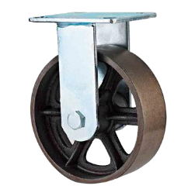

 | FCs-100 | d=100мм г/п=230кг | 860р
 | FCs-125 | d=125мм г/п=280кг | 982р
 | FCs-160 | d=160мм г/п=380кг | 1104р

 | Турция
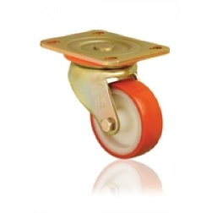
 | ED01 ZBP 100 | d=100мм г/п=350кг | по запросу
 | ED01 ZBP 125 | d=125мм г/п=400кг | по запросу
 | ED01 ZBP 150 | d=150мм г/п=550кг | по запросу
 | ED01 ZBP 200 | d=200мм г/п=750кг | по запросу

 | ED01 ZBP f 100 | d=100мм г/п=350кг | по запросу
 | ED01 ZBP f 125 | d=125мм г/п=400кг | по запросу
 | ED01 ZBP f 150 | d=150мм г/п=550кг | по запросу
 | ED01 ZBP f 200 | d=200мм г/п=750кг | по запросу

 | ED02 ZBP 100 | d=100мм г/п=350кг | по запросу
 | ED02 ZBP 125 | d=125мм г/п=400кг | по запросу
 | ED02 ZBP 150 | d=150мм г/п=550кг | по запросу
 | ED02 ZBP 200 | d=200мм г/п=750кг | по запросу

 | ED01 VBP 100 | d=100мм г/п=350кг | по запросу
 | ED01 VBP 125 | d=125мм г/п=400кг | по запросу
 | ED01 VBP 150 | d=150мм г/п=550кг | по запросу
 | ED01 VBP 200 | d=200мм г/п=900кг | по запросу

 | ED01 VBP f 100 | d=100мм г/п=350кг | по запросу
 | ED01 VBP f 125 | d=125мм г/п=400кг | по запросу
 | ED01 VBP f 150 | d=150мм г/п=550кг | по запросу
 | ED01 VBP f 200 | d=200мм г/п=900кг | по запросу
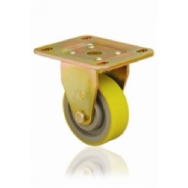
 | ED02 VBP 100 | d=100мм г/п=350кг | по запросу
 | ED02 VBP 125 | d=125мм г/п=400кг | по запросу
 | ED02 VBP 150 | d=150мм г/п=550кг | по запросу
 | ED02 VBP 200 | d=200мм г/п=900кг | по запросу

 | 4102-PUR-100 | d=100мм г/п=200кг | по запросу
 | 4102-PUR-125 | d=125мм г/п=300кг | по запросу
 | 4102-PUR-150 | d=150мм г/п=400кг | по запросу
 | 4102-PUR-200 | d=200мм г/п=600кг | по запросу

 | 4102-PUR-100-F09 | d=100мм г/п=200кг | по запросу
 | 4102-PUR-125-F09 | d=125мм г/п=300кг | по запросу
 | 4102-PUR-150-F09 | d=150мм г/п=400кг | по запросу
 | 4102-PUR-200-F09 | d=200мм г/п=600кг | по запросу

 | 4107-PUR-100 | d=100мм г/п=160кг | по запросу
 | 4107-PUR-125 | d=125мм г/п=250кг | по запросу
 | 4107-PUR-150 | d=150мм г/п=250кг | по запросу
 | 4107-PUR-200 | d=200мм г/п=600кг | по запросу

 | PUR 100x35 | d=100мм г/п=250кг | по запросу
 | PUR 125x40 | d=125мм г/п=280кг | по запросу
 | PUR 150x45 | d=150мм г/п=330кг | по запросу
 | PUR 200x50 | d=200мм г/п=350кг | по запросу

 | 4102-DUR-100 | d=100мм г/п=450кг | по запросу
 | 4102-DUR-125 | d=125мм г/п=600кг | по запросу
 | 4102-DUR-150 | d=150мм г/п=800кг | по запросу
 | 4102-DUR-200 | d=200мм г/п=1000кг | по запросу

 | 4102-DUR-100-F09 | d=100мм г/п=450кг | по запросу
 | 4102-DUR-100-F09 | d=125мм г/п=600кг | по запросу
 | 4102-DUR-100-F09 | d=150мм г/п=800кг | по запросу
 | 4102-DUR-100-F09 | d=200мм г/п=1000кг | по запросу

 | 4107-DUR-100 | d=100мм г/п=450кг | по запросу
 | 4107-DUR-125 | d=125мм г/п=600кг | по запросу
 | 4107-DUR-150 | d=150мм г/п=800кг | по запросу
 | 4107-DUR-200 | d=200мм г/п=1000кг | по запросу
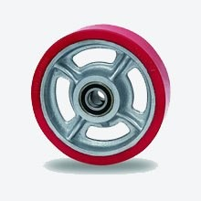
 | DUR 100x35 | d=100мм г/п=450кг | по запросу
 | DUR 125x40 | d=125мм г/п=600кг | по запросу
 | DUR 150x45 | d=150мм г/п=800кг | по запросу
 | DUR 200x50 | d=200мм г/п=1000кг | по запросу

Пневматические колеса
8(473)260-42-11; 292-18-60
http://kolesoff36.nethouse.ru/
dnkolesoff@mail.ru ; kokolesoff@mail.ru

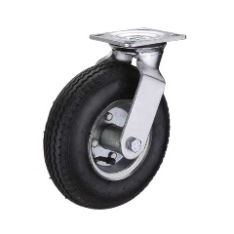
ФОТО КОЛЕСА | СЕРИЯ (артикул, код) | ХАРАКТЕРИСТИКА КОЛЕСА | ЦЕНА КОЛЕСА
 |  | (d=диаметр г/п=грузоподъемность)
 | PRS-210 | d=210мм г/п=100кг | 1210р
 | PRS-260 | d=260мм г/п=135кг | 1344р

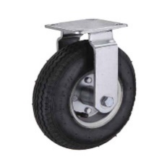
 | PRF-210 | d=210мм г/п=100кг | 1109р
 | PRF-260 | d=260мм г/п=135кг | 1294р

 | PR-1400 | d=210мм г/п=130кг | 605р

 | 3,50-4 16мм симметричная ось | d=250мм г/п=135кг | 630р
 | 3,50-4 20мм симметричная ось | d=250мм г/п=135кг | 680р
 | 3,50-4 16мм несимметричная ось | d=250мм г/п=135кг | 655р
 | 3,50-4 20мм несимметричная ось | d=250мм г/п=135кг | 655р

 | 4,00-6 16мм симметричная ось | d=300мм г/п=200кг | 731р
 | 4,00-6 20мм симметричная ось | d=300мм г/п=200кг | 756р
 | 4,00-6 16мм несимметричная ось | d=300мм г/п=200кг | 706р
 | 4,00-6 20мм несимметричная ось | d=300мм г/п=200кг | 731р

 | 3,25/3,00-8 12мм симметричная ось | d=350мм г/п=200кг | 630р
 | 3,25/3,00-8 16мм симметричная ось | d=350мм г/п=200кг | 693р
 | 3,25/3,00-8 20мм симметричная ось | d=350мм г/п=200кг | 680р

 | 4,80/4,00-8 16мм симметричная ось | d=380мм г/п=220кг | 731р
 | 4,80/4,00-8 20мм симметричная ось | d=380мм г/п=220кг | 756р

 | 6,50-8 16мм симметричная ось | d=400мм г/п=280кг | 1487р
 | 6,50-8 20мм симметричная ось | d=400мм г/п=280кг | 1512р
 | 6,50-8 20мм несимметричная ось | d=400мм г/п=280кг | 1487р

 | PR-3009 | d=350мм г/п=300кг | 1797р

 | SR-1501 | d=200мм г/п=140кг | по запросу
 | SR-1900 | d=250мм г/п=160кг | по запросу
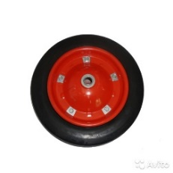
 | SR-2500 16мм | d=330мм г/п=170кг | 706р
 | SR-2500 20мм | d=330мм г/п=170кг | 706р

 | литые пеноплиуретановые колеса
 | PU3,50-4 16мм симметричная ось | d=250мм г/п=135кг | 781р
 | PU3,50-4 20мм симметричная ось | d=250мм г/п=135кг | 832р
 | PU3,50-4 16мм несимметричная ось | d=250мм г/п=135кг | 731р
 | PU3,50-4 20мм несимметричная ось | d=250мм г/п=135кг | 781р

 | PU4,00-6 16мм симметричная ось | d=300мм г/п=200кг | 991р
 | PU4,00-6 20мм симметричная ось | d=300мм г/п=200кг | 1084р
 | PU4,00-6 16мм несимметричная ось | d=300мм г/п=200кг | 983р
 | PU4,00-6 20мм несимметричная ось | d=300мм г/п=200кг | 1033р

 | PU3,25/3,00-8 16мм симметричная ось | d=350мм г/п=200кг | 1193р
 | PU3,25/3,00-8 20мм симметричная ось | d=350мм г/п=200кг | 1310р

 | PU4,80/4,00-8 16мм симметричная ось | d=380мм г/п=220кг | 1323р
 | PU4,80/4,00-8 20мм симметричная ось | d=380мм г/п=220кг | 1487р

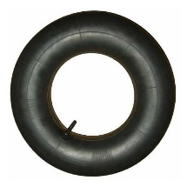
 | фурнитура
 | камера 2,50-4 |  | 130р
 | камера 3,50-4 |  | 140р
 | камера 4,00-6 |  | 185р
 | камера 3,25-8 |  | 141р
 | камера 4,00-8 |  | 189р

 | покрышка 3,50-4 |  | 453р
 | покрышка 4,00-6 |  | 510р
 | покрышка 3,25-8 |  | 464р
 | покрышка 4,00-8 |  | 561р
 | покрышка 6,00-6 |  | 1197р

Жаростойкие
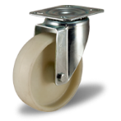
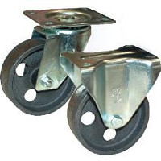
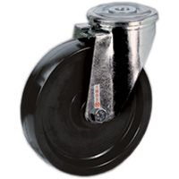
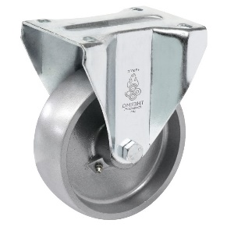
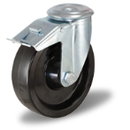
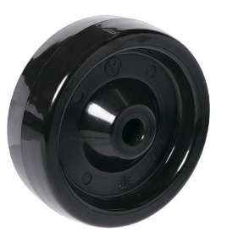
8(473)260-42-11; 8-900-957-58-97
http://kolesoff36.ru/
dnkolesoff@mail.ru ; kokolesoff@mail.ru

ФОТО КОЛЕСА | СЕРИЯ (артикул, код) | ХАРАКТЕРИСТИКА КОЛЕСА | ЦЕНА КОЛЕСА
 | Термостойкие колеса | (d=диаметр г/п=грузоподъемность)

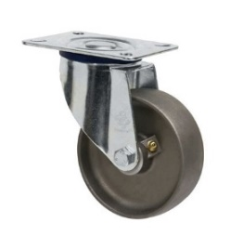

 | (Турция)
 | EM 01 VKV-100 | d=100 г/п=150 | 817р
 |  | до +300С

 | (Россия)
 | RU-3802-ZZB-100-HT | d=100 г/п=220 | 1099р
 |  | до +300С

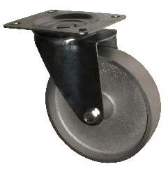

 | (Китай)
 | SCss-100 | d=100 г/п=120 | 550р
 |  | до +200С

 | (Турция)
 | EM-01-BKB-100 | d=100 г/п=160 | 966р
 |  | до +300С

Супер большегрузные
В зависимости от объемов цены могут меняться!
8(473)260-42-11; 292-18-60
http://kolesoff36.ru/
dnkolesoff@mail.ru ; kokolesoff@mail.ru

ФОТО КОЛЕСА | СЕРИЯ (артикул, код) | ХАРАКТЕРИСТИКА КОЛЕСА | ЦЕНА КОЛЕСА
Колесо поворотное
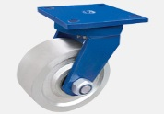
 | S-KI2010-150 | d=150мм г/п=950кг | 2627р
 | S-KI2010-200 | d=200мм г/п=1050кг | 3400р
 | S-KI2010-250 | d=250мм г/п=1250кг | по запросу
 | S-KI2010-300 | d=300мм г/п=1500кг | по запросу

Колесо неповоротное
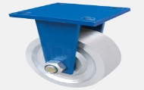
 | F-KI2010-150 | d=150мм г/п=950кг | 2470р
 | F-KI2010-200 | d=200мм г/п=1050кг | 2890р
 | F-KI2010-250 | d=250мм г/п=1250кг | по запросу
 | F-KI2010-300 | d=300мм г/п=1500кг | по запросу

Колесо поворотное
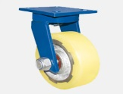
 | S-KI2088-150 | d=150мм г/п=1000кг | 2755р
 | S-KI2088-200 | d=200мм г/п=1500кг | 2805р
 | S-KI2088-250 | d=250мм г/п=2000кг | 3315р
 | S-KI2088-300 | d=300мм г/п=2500кг | по запросу

Колесо неповоротное
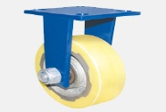
 | F-KI2088-150 | d=150мм г/п=1000кг | 2280р
 | F-KI2088-200 | d=200мм г/п=1500кг | 2660р
 | F-KI2088-250 | d=250мм г/п=2000кг | 2890р
 | F-KI2088-300 | d=300мм г/п=2500кг | по запросу

Колесо поворотное с тормозом

 | SB-KI2088-150 | d=150мм г/п=1000кг | 3808р
 | SB-KI2088-200 | d=200мм г/п=1500кг | 4182р
 | SB-KI2088-250 | d=250мм г/п=2000кг | 4726р
 | SB-KI2088-300 | d=300мм г/п=2500кг | по запросу

Колесо без кронштейна
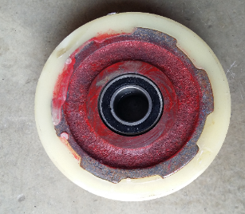
 | KI2088-150 | d=150мм г/п=1000кг | 1155р
 | KI2088-200 | d=200мм г/п=1500кг | 1575р
 | KI2088-250 | d=250мм г/п=2000кг | 1900р
 | KI2088-300 | d=300мм г/п=2500кг | по запросу

Колесо поворотное
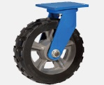
 | S-KI1148-150 | d=150мм г/п=800кг | 2755р
 | S-KI1148-200 | d=200мм г/п=850кг | 2805р
 | S-KI1148-250 | d=250мм г/п=950кг | 3740р
 | S-KI1148-300 | d=300мм г/п=1000кг | по запросу
 | S-KI1148-350 | d=350мм г/п=1100кг | по запросу
 | S-KI1148-400 | d=400мм г/п=1200кг | по запросу

Колесо неповоротное
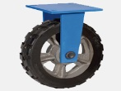
 | F-KI1148-150 | d=150мм г/п=800кг | 2185р
 | F-KI1148-200 | d=200мм г/п=850кг | 2660р
 | F-KI1148-250 | d=250мм г/п=950кг | 3230р
 | F-KI1148-300 | d=300мм г/п=1000кг | по запросу
 | F-KI1148-350 | d=350мм г/п=1100кг | по запросу
 | F-KI1148-400 | d=400мм г/п=1200кг | по запросу

Колесо поворотное с тормозом
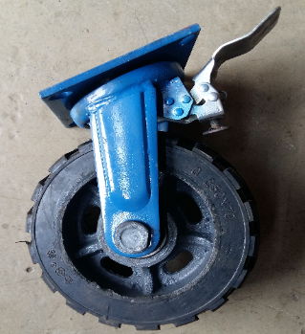
 | SB-KI1148-150 | d=150мм г/п=800кг | 3825р
 | SB-KI1148-200 | d=200мм г/п=850кг | 4182р
 | SB-KI1148-250 | d=250мм г/п=950кг | 5100р
 | SB-KI1148-300 | d=300мм г/п=1000кг | по запросу
 | SB-KI1148-350 | d=350мм г/п=1100кг | по запросу
 | SB-KI1148-400 | d=400мм г/п=1200кг | по запросу

Колесо без кронштейна
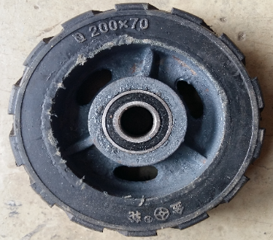
 | KI1148-150 | d=150мм г/п=800кг | 1376р
 | KI1148-200 | d=200мм г/п=850кг | 1785р
 | KI1148-250 | d=250мм г/п=950кг | 2280р
 | KI1148-300 | d=300мм г/п=1000кг | 3995р
 | KI1148-350 | d=350мм г/п=1100кг | по запросу
 | KI1148-400 | d=400мм г/п=1200кг | по запросу

Колесо поворотное
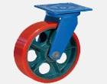
 | S-KI2016-150 | d=150мм г/п=900кг | 2720р
 | S-KI2016-200 | d=200мм г/п=950кг | 3400р
 | S-KI2016-250 | d=250мм г/п=1000кг | 4335р
 | S-KI2016-300 | d=300мм г/п=1100кг | по запросу
 | S-KI2016-350 | d=350мм г/п=1200кг | по запросу
 | S-KI2016-400 | d=400мм г/п=1300кг | по запросу

Колесо неповоротное
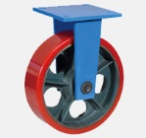
 | F-KI2016-150 | d=150мм г/п=900кг | 2470р
 | F-KI2016-200 | d=200мм г/п=950кг | 2975р
 | F-KI2016-250 | d=250мм г/п=1000кг | 3910р
 | F-KI2016-300 | d=300мм г/п=1100кг | по запросу
 | F-KI2016-350 | d=350мм г/п=1200кг | по запросу
 | F-KI2016-400 | d=400мм г/п=1300кг | по запросу

Колесо поворотное с тормозом
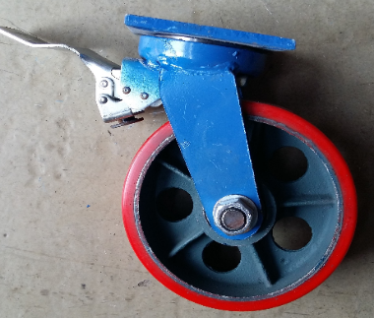
 | SB-KI2016-150 | d=150мм г/п=900кг | 4080р
 | SB-KI2016-200 | d=200мм г/п=950кг | 4845р
 | SB-KI2016-250 | d=250мм г/п=1000кг | 5729р
 | SB-KI2016-300 | d=300мм г/п=1100кг | по запросу
 | SB-KI2016-350 | d=350мм г/п=1200кг | по запросу
 | SB-KI2016-400 | d=400мм г/п=1300кг | по запросу

Колесо без кронштейна
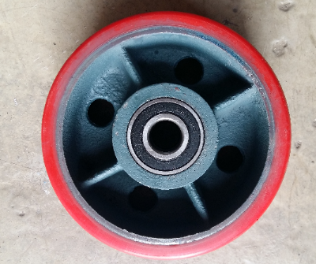
 | KI2016-150 | d=150мм г/п=900кг | 1848р
 | KI2016-200 | d=200мм г/п=950кг | 2394р
 | KI2016-250 | d=250мм г/п=1000кг | 2588р
 | KI2016-300 | d=300мм г/п=1100кг | по запросу
 | KI2016-350 | d=350мм г/п=1200кг | по запросу
 | KI2016-400 | d=400мм г/п=1300кг | по запросу

Колесо поворотное

 | SD-KI2016-150 | d=150мм г/п=1500кг | 7395р
 | SD-KI2016-200 | d=200мм г/п=1800кг | 7950р
 | SD-KI2016-250 | d=250мм г/п=2000кг | 8550р
 | SD-KI2016-300 | d=300мм г/п=2500кг | по запросу
 | SD-KI2016-350 | d=350мм г/п=3000кг | по запросу
 | SD-KI2016-400 | d=400мм г/п=3500кг | по запросу

Колесо неповоротное

 | FD-KI2016-150 | d=150мм г/п=1500кг | 5610р
 | FD-KI2016-200 | d=200мм г/п=1800кг | 7310р
 | FD-KI2016-250 | d=250мм г/п=2000кг | 7990р
 | FD-KI2016-300 | d=300мм г/п=2500кг | по запросу
 | FD-KI2016-350 | d=350мм г/п=3000кг | по запросу
 | FD-KI2016-400 | d=400мм г/п=3500кг | по запросу

Колесо поворотное с тормозом

 | SBD-KI2016-150 | d=150мм г/п=1500кг | 7770р
 | SBD-KI2016-200 | d=200мм г/п=1800кг | 9150р
 | SBD-KI2016-250 | d=250мм г/п=2000кг | 9750р
 | SBD-KI2016-300 | d=300мм г/п=2500кг | по запросу
 | SBD-KI2016-350 | d=350мм г/п=3000кг | по запросу
 | SBD-KI2016-400 | d=400мм г/п=3500кг | по запросу

Колесо без кронштейна

 | D-KI2016-150 | d=150мм г/п=1500кг | 2856р
 | D-KI2016-200 | d=200мм г/п=1800кг | 4556р
 | D-KI2016-250 | d=250мм г/п=2000кг | 5270р
 | D-KI2016-300 | d=300мм г/п=2500кг | по запросу
 | D-KI2016-350 | d=350мм г/п=3000кг | по запросу
 | D-KI2016-400 | d=400мм г/п=3500кг | по запросу

Нейлоновые колеса
8(473)260-42-11; 292-18-60
http://kolesoff36.ru/
dnkolesoff@mail.ru ; kokolesoff@mail.ru

ФОТО КОЛЕСА | СЕРИЯ (артикул, код) | ХАРАКТЕРИСТИКА КОЛЕСА | ЦЕНА КОЛЕСА

 | 43080NY | d=80 г/п=80 | по запросу
 | 43100NY | d=100 г/п=100 | по запросу

 | 43080NY B | d=80 г/п=80 | по запросу
 | 43100NY B | d=100 г/п=100 | по запросу

 | 43100NY F | d=100 г/п=100 | по запросу

 | SRCn80 | d=80 г/п=100 | по запросу
 | SRCn100 | d=100 г/п=120 | по запросу
 | SRCn125 | d=125 г/п=150 | по запросу

 | SRCnb80 | d=80 г/п=100 | по запросу
 | SRCnb100 | d=100 г/п=120 | по запросу
 | SRCnb125 | d=125 г/п=150 | по запросу

 | FRCn80 | d=80 г/п=100 | по запросу
 | FRCn100 | d=100 г/п=120 | по запросу
 | FRCn125 | d=125 г/п=150 | по запросу

 | SRChn80 | d=80 г/п=100 | по запросу
 | SRChn100 | d=100 г/п=120 | по запросу
 | SRChn125 | d=125 г/п=150 | по запросу

 | SRChnb80 | d=80 г/п=100 | по запросу
 | SRChnb100 | d=100 г/п=120 | по запросу
 | SRChnb125 | d=125 г/п=150 | по запросу

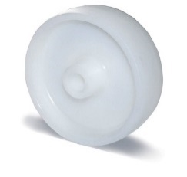
 | P-80 | d=80 г/п=100 | по запросу
 | P-100 | d=100 г/п=130 | по запросу
 | P-125 | d=125 г/п=150 | по запросу
 | P-150 | d=150 г/п=180 | по запросу

